Página1
 |  |  | EXCEL | REACT |  | DIA | MES | ANO
menor | menor | menor | ok | ok | Data atual | 20 | 12 | 2023
igual | igual | menor | ok | ok | Data nascimento | 19 | 12 | 2023 | TRUE
maior | maior | menor | ok | ok | Idade | 1 | 0 | 0
menor | maior | menor | ok | ok
maior | menor | menor | ±ok | ok
menor | igual | menor | ok | ok | Alguns cálculos de idade ficam errados por dias
igual | menor | menor | ok | ok | porque não é configurado quais meses tem 31
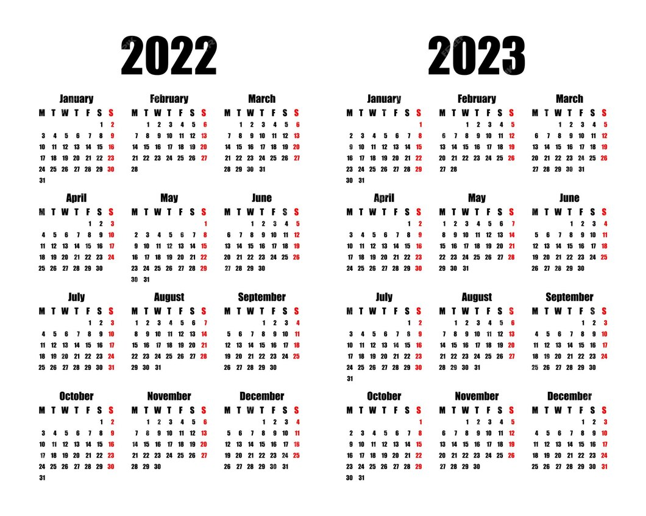
maior | igual | menor | ok | ok | ou 30
igual | maior | menor | ok | ok

menor | menor | maior | ok | ok
igual | igual | maior | ok | ok
maior | maior | maior | ok | ok
menor | maior | maior | ok | ok
maior | menor | maior | ok | ok
menor | igual | maior | ok | ok
igual | menor | maior | ok | ok
maior | igual | maior | ok | ok
igual | maior | maior | ok | ok

menor | menor | igual | ok | ok
igual | igual | igual | ok | ok
maior | maior | igual | ok | ok
menor | maior | igual | ok | ok
maior | menor | igual | ok | ok
menor | igual | igual | ok | ok
igual | menor | igual | ok | ok
maior | igual | igual | ok | ok
igual | maior | igual | ok | ok

